2.Localizações
 |  | LONGO PRAZO | MÉDIO PRAZO / CURTO PRAZO

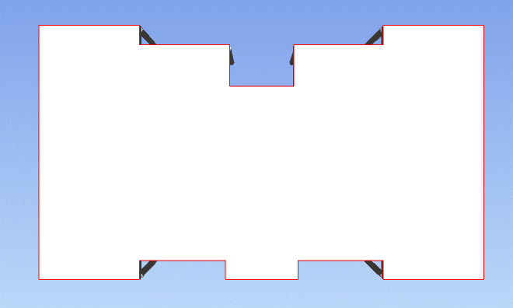
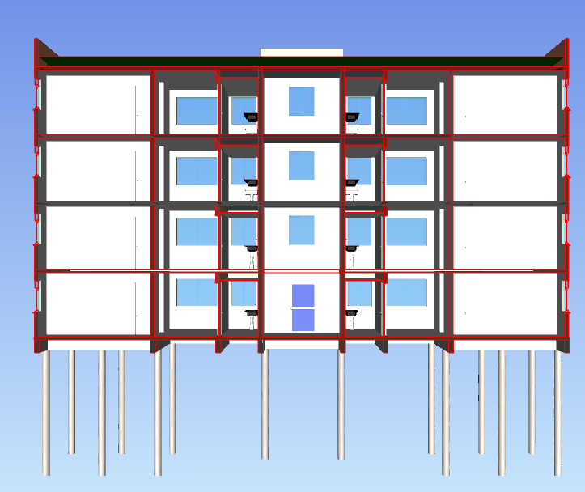
COBERTURA
1 | 2 | 3 | 4
TORRE | ESTRUTURA/ ACABAMENTO | FUNDAÇÃO | LADO A
 |  |  | LADO B
COBRTURA
 |  | PAV 01 | APTO 11
 |  |  | APTO 12
 |  |  | APTO 13
PAV 4
 |  |  | APTO 14
 |  |  | CIRCULAÇÃO 1
 |  | PAV 02 | APTO 21
 |  |  | APTO 22
PAV 3
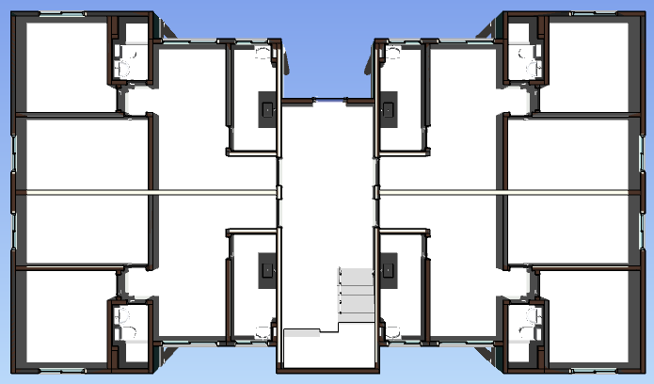
 |  |  | APTO 23
 |  |  | APTO 24
 |  |  | CIRCULAÇÃO 2
 |  | PAV 03 | APTO 31
PAV 2
 |  |  | APTO 32
 |  |  | APTO 33
 |  |  | APTO 34
 |  |  | CIRCULAÇÃO 3
PAV 1
 |  | PAV 04 | APTO 41
 |  |  | APTO 42
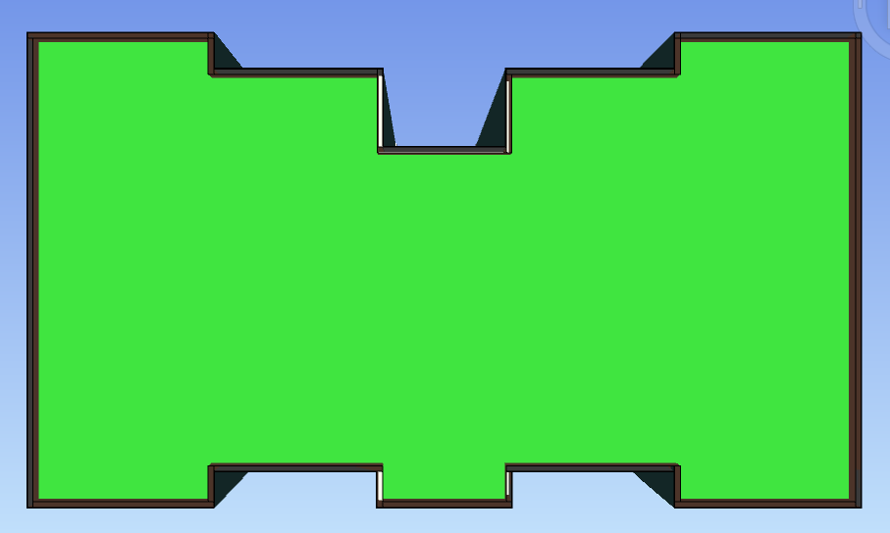
 |  |  | APTO 43
 |  |  | APTO 44
FUNDAÇÃO
 |  |  | CIRCULAÇÃO 4
 |  | COBERTURA | LADO A
 |  |  | LADO B
 | FACHADA | FRENTE | PANO 1
 |  |  | PANO 2
 |  | DIREITA | PANO 3
 |  | FUNDOS | PANO 4
 |  |  | PANO 5
 |  | ESQUERDA | PANO 6

